To-Do_List
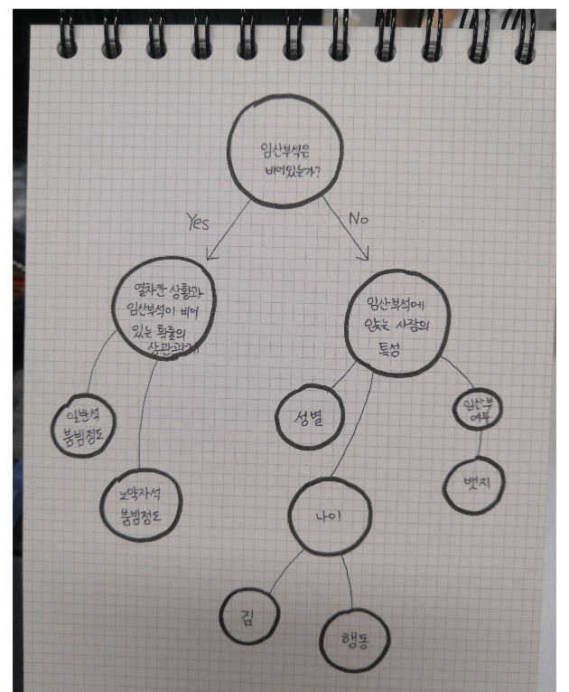
A. 임산부석은 비어있는가? (착석자 중 임산부 비율) v |  |  |  |  |  | 파이(한솔, 미현)
1. 열차칸 상황과 임산부석 관계 |  |  | 2. 임산부석 착석자 중 비임산부의 특징 |  |  | 바(보민)
1) 붐빔정도와 임산부석 착석 여부 | 미현 | 바 | 1) 비임산부 착석자 성별 |  | 재민 | 파이
2) 노약자석 빈자리 여부와 노년 이용자 착석 여부 | v | 파이 | 2) 비임산부 착석자 나이 |  | 재민 | 파이
 |  |  | 3) 비임산부 착석자가 무거운 짐을 가지고 있는지 여부 |  | 재민 | 파이
 |  |  | 3-2) 비임산부가 무거운 짐을 가지고 있을 때 임산부석에 더 많이 앉을까? (붐비지 않을 때, 짐이 없는 사람보다 짐을 가진 사람이 더 많이 앉을까?) (붐빔이 보통일 때, 짐이 없는 사람보다 짐을 가진 사람이 더 많이 앉을까?) |  | 단비 | 파이
 |  |  | 3-1) 나이별 짐 (비임산부) |  | 재민 | 파이
 |  |  | 4) 비임산부 행동 |  | 재민 | 바
 |  |  | 4-1) 나이별 행동 (비임산부) |  | 재민 | 바(스택)
 |  |  | 5) 임산부 여부와 뱃지 여부 |  | 단비 | 파이

 |  |  |  | A
B. 임산부석이 비어있는 상황 분석 |  |  |  | 호선
1) 붐빔 정도와 비어있는 확률 | v | 바 |  | 1) 붐빔정도와 임산부석 착석 여부 | 보민 | 바
2) 붐빔 정도와 비어있던 역 수 | v |  | 단위로 만들기 | 2) 노약자석 빈자리 여부와 노년 이용자 착석 여부 | v | 바

 |  |  | missing data | 행동(19 row) | 재민
이런 정보도 보여주자 |  |  |  | 노약자석 (15 row) (붐빔 정도와 노약자석) | 단비
짐'을 어떻게 분류할 것 인가.
 |  |  |  | 파이차트 그리기 -> 한솔, 미현
 |  |  |  | 파일 통합 -> 현미
결론: 뱃지가 없으면 초기 임산부를 알 수 없었기 때문에 임산부가 나타나면 비켜줘야지 라는 말은 헛소리

